مدیریت ریسک یادداشت -28
شرکت داروسازان التیام (سهامی خاص)
يادداشتهاي توضيحي صورت هاي مالي
سال مالی منتهی به 29 اسفند 1401

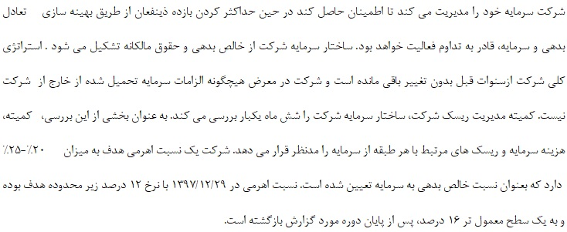
28- مدیریت سرمایه و ریسک ها
28-1-مديريت سرمايه
شرکت سرمایه خود را مدیریت می کند تا اطمینان حاصل کند در حین حداکثر کردن بازده ذینفعان از طریق بهینه سازی تعادل بدهی و سرمایه، قادر به تداوم فعالیت خواهد بود. ساختار سرمایه شرکت از خالص بدهی و حقوق مالکانه تشکیل می شود. استراتژی کلی شرکت ازسنوات قبل بدون تغییر باقی مانده است و شرکت در معرض هیچگونه الزامات سرمایه تحمیل شده از خارج از شرکت نیست.

28-1-1-نسبت اهرمی
نسبت اهرمی در پایان سال به شرح زیر است :
 | سال 1401 |  | سال 1400
 | ریال |  | ریال
جمع بدهی | 8,497,316,514,106 | - | 5,545,190,710,557
موجودی نقد | (504,868,777,370) | - | (269,740,394,388)
خالص بدهی | 7,992,447,736,736 |  | 5,275,450,316,169
حقوق مالکانه | 4,551,477,349,144 | - | 365,982,100,412
نسبت خالص بدهی به حقوق مالکانه(‌درصد) | 1.76 |  | 14.41

28-2-اهداف مدیریت ریسک مالی
شرکت خدماتی برای دسترسی هماهنگ به بازارهای مالی داخلی و نظارت و مدیریت ریسک های مالی مربوط به عملیات شرکت از طریق گزارش های ریسک داخلی که آسیب پذیری را بر حسب درجه و اندازه ریسکها تجزیه و تحلیل می کند، ارائه می کند. این ریسک ها شامل ریسک بازار (نرخ ارز و سایر قیمت ها)، ریسک اعتباری و ریسک نقدینگی می باشد. شرکت به دنبال حداقل کردن اثرات این ریسک ها از طریق برقراری کنترل های داخلی مناسب بوده و رعایت سیاست ها و محدودیت های آسیب پذیری توسط حسابرسان داخلی بطور مستقیم بررسی می شود

28-3-ریسک بازار و سایر قیمت ها
با توجه به تخصیص ارز رسمی جهت واردات دارو، عدم واردات دارو توسط شرکت مورد گزارش و انجام کلیه خرید ها بصورت ریالی، ریسک مزبور بر شرکت مورد گزارش ندارد. هم چنین نرخ های فروش شرکت توسط سازمان غذا و دارو تعیین می گردد.

28-4-مدیریت ریسک اعتباری
ریسک اعتباری به ریسکی اشاره دارد که طرف قرارداد در ایفای تعهدات قراردادی خود ناتوان باشد که منجر به زیان مالی برای شرکت شود . شرکت سیاستی مبنی برمعامله تنها با طرف های قرارداد معتبر و اخذ وثیقه کافی ، در موارد مقتضی، را اتخاذ کرده است، تا ریسک اعتباری ناشی از ناتوانی در ایفای تعهدات توسط مشتریان را کاهش دهد. شرکت تنها با شرکتهایی معامله می کند که رتبه اعتباری بالایی داشته باشد . شرکت با استفاده از اطلاعات مالی عمومی و سوابق معاملاتی خود ، مشتریان عمده خود را رتبه بندی اعتباری می کند. آسیب پذیری شرکت و رتبه بندی اعتباری طرف قراردادهای آن ، به طور مستمر نظارت شده و ارزش کل معاملات با طرف قراردادهای تأیید شده گسترش می یابد. دریافتنی های تجاری شامل تعداد زیادی از مشتریان است که در بین صنایع متنوع و مناطق جغرافیایی گسترده شده است. ارزیابی اعتباری مستمر بر اساس وضعیت مالی حسابهای دریافتنی انجام می شود. |  |  |  | 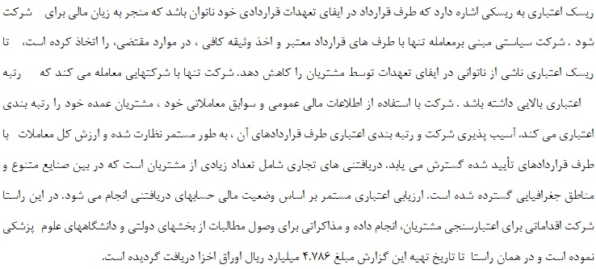
36 |  |  |  |  | رکت خدماتی برای دسترسی هماهنگ به بازارهای مالی داخلی و نظارت و مدیریت ریسک های مالی مربوط به عملیات شرکت از طریق گزارش های ریسک داخلی که آسیب پذیری را بر حسب درجه و اندازه ریسکها تجزیه و تحلیل می کند، ارائه می کند. این ریسک ها شامل ریسک بازار (نرخ ارز و سایر قیمت ها)، ریسک اعتباری و ریسک نقدینگی می باشد. شرکت به دنبال حداقل کردن اثرات این ریسک ها از طریق برقراری کنترل های داخلی مناسب بوده و رعایت سیاست ها و محدودیت های آسیب پذیری توسط حسابرسان داخلی بطور مستقیم بررسی می شود

